Balance General
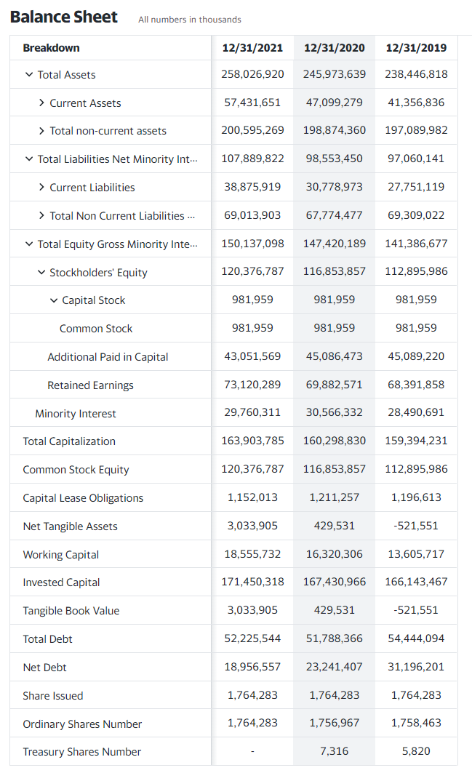
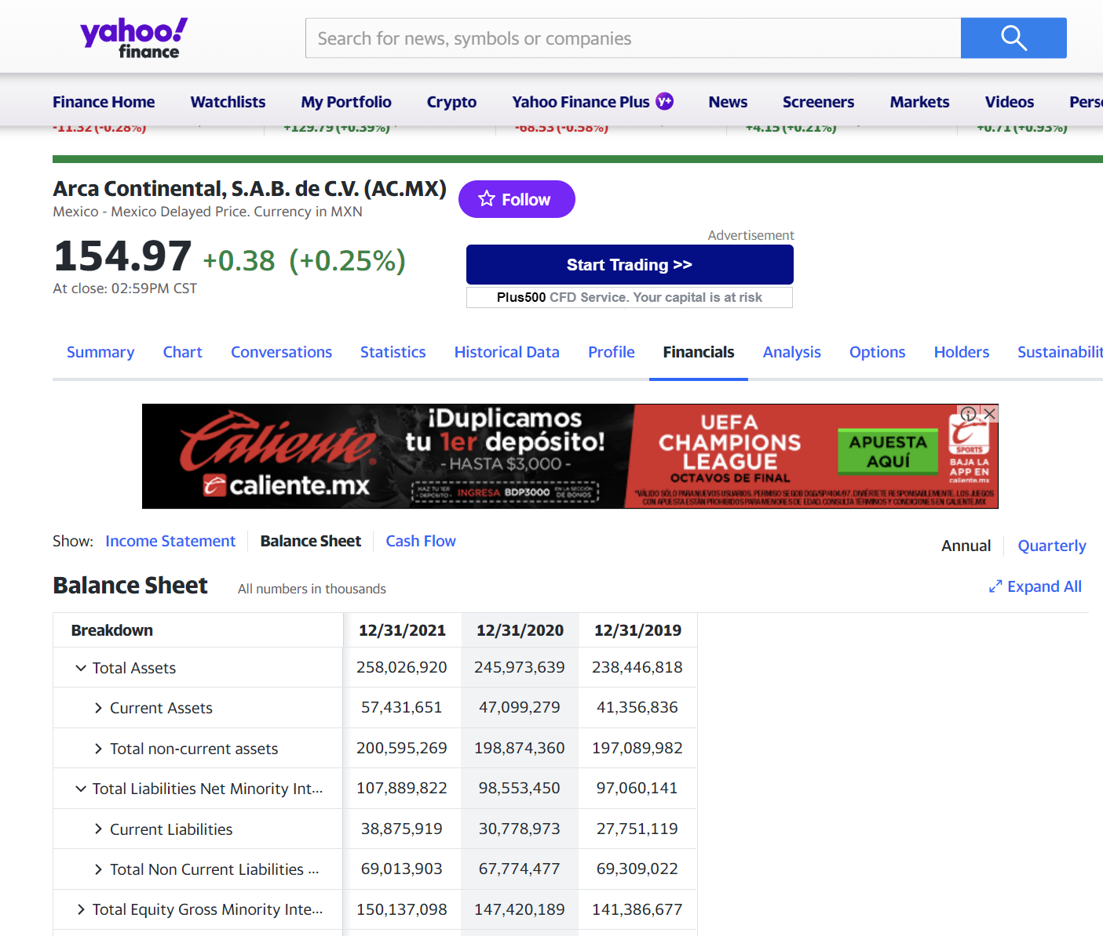

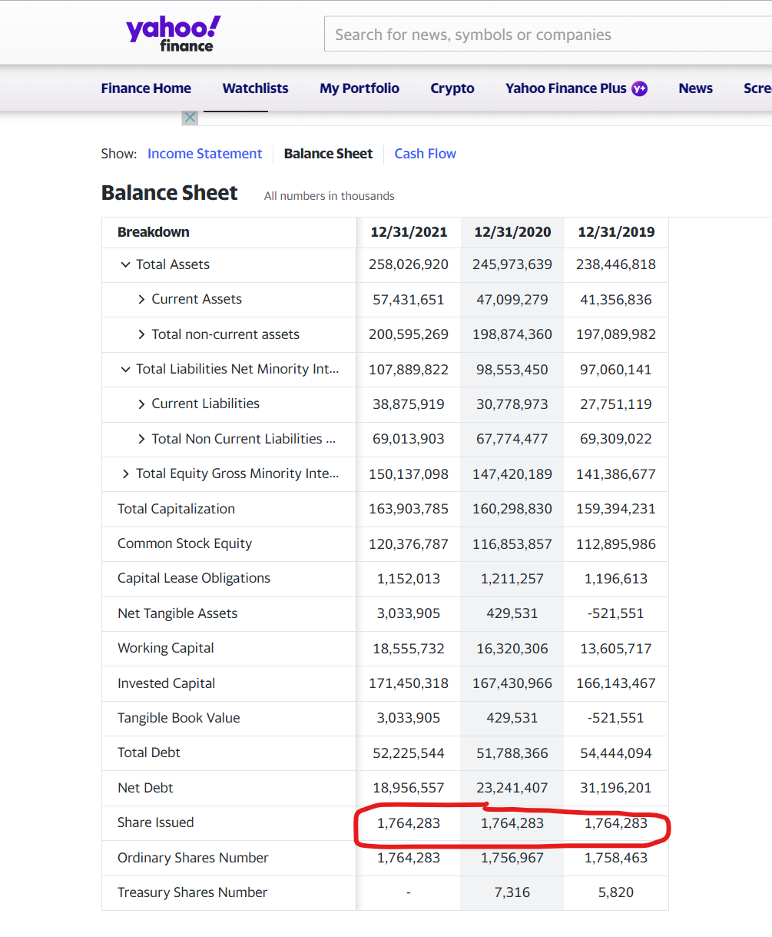

 |  | activos totales | 258026920
 |  | capital de trabajo | 18555732
 |  | EBITDA | 35106678
 |  | Vm | 271593725 | share issued * valor de la accion
 |  | PT | 107889822

 | x1 | 0.071913938282
 | x2 | 0.012547985303
 | x3 | 0.13605819889
 | x4 | 2.5173248038
 | x5 | 0.71987205444

 | z | 2.7759241779

No confundamos el valor de libros que es de $85 con el de mercado que es de $153.94

Estado de resultado
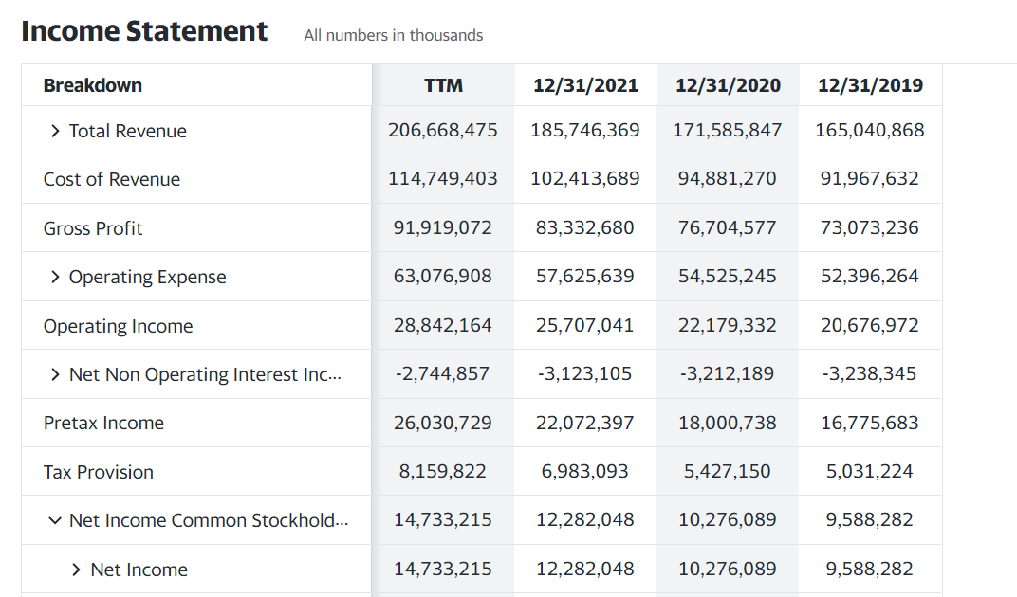

 |  | Politica de retención del 26%

 | 12282048 | 100%
Utilidades retenidas | 3237718 | 26% | retained earnings 2021 - retained earnings 2020

valor de mercado
